торосверическое донышко
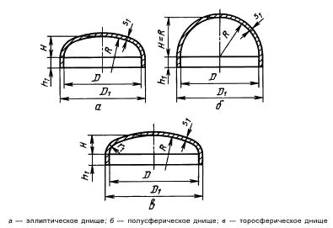
Днище торосферическое
Материал |  |  |  | AISI 304
Наружный диаметр D1 |  |  |  | 508 | мм.
Внутренний диаметр D |  |  |  | 500 | мм.
Радиус кривизны в вершыне R |  |  |  | 1200 | мм.
Радиус скругления r1 |  |  |  | 50 | мм.
Длина отбортовки h1 |  |  |  | 10 | мм.
Полученая высота днища H |  |  |  | 68.75 | мм.
Толщина стенки S |  |  |  | 4 | мм.
Тип днища
R/D1= | 2.3622047244 | тип А
r1/D1= | 0.09842519685
Допускаемые напряжения для материала, [σ] |  |  |  | 1680 | атм.
β2= | 1.5066314238
Давление |  |  | 4 | бар.
Коефициент прочности сварных швов ϕ |  |  | 0.5 |  |  | Цвет заполнения
Допускаемое давление из условия прочности краевой зоны |  |  |  |  |  | Цветрасчетов
[p]= | 8.780081344 | атм.
Допускаемое наружное давление из условия прочности
[p]п= | 11.181364393 | атм.
Допускаемое наружное давление из условия устойчивости
[p]e= | 5.4166666667 | атм.
[p]= | 4.2505514769 | атм.
0.85011029537

Условия нагружения при испытаниях
Расчётная температура, Т |  |  |  | 20
Допускаемые напряжения для материала, [σ] |  |  |  | 2291 | атм.
Днища, нагруженные внутренним избыточным давлением
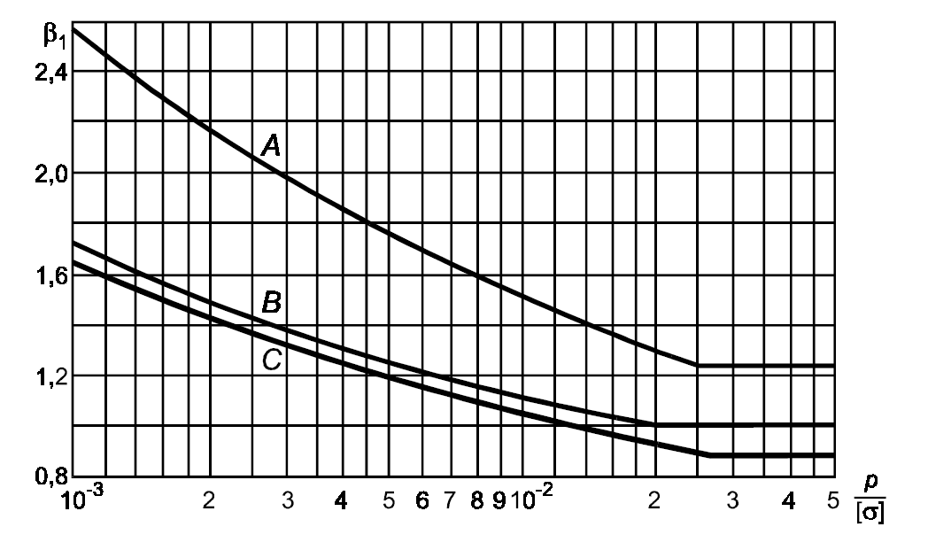
Допускаемое давление из условий прочности краевой зоны
[p]= | 11.973313309 | атм.
Допускаемое давление из условий прочности центральной зоны
[p]= | 11.426433915 | атм.
2.3946626618

Расчётная толщина стенки в краевой зоне
Коэффициент β1 опредилить из графика
p/[σ]= | 0.0017459624618
β1= | 2.4 | по графику | тип А
S1p= | 2.1286774334 | мм.
Расчётная толщина стенки в центральной зоне
S1p= | 2.0969855832 | мм.
1.8791010499 |  |  | запас прочности

Расчёт отбортовки
h1> | 9.1872
Расчётная толщина стенки отбортовки
Shlp= | 0.8745080892 | мм.
[p]hl= | 18.182539683 | атм.
4.5456349206 |  |  | запас прочности

